Накладная-№3
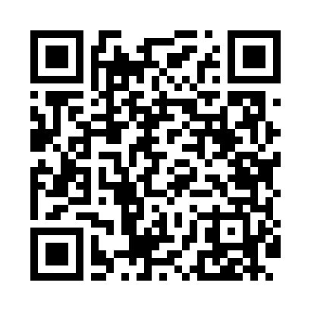
Номер товарно-транспортной накладной: |  |  | Торговый представитель: Kamol aka
Поставщик: Toshkent falcon fly 2 |  |  | Телефон торгового представителя: +998979626299
Дата отгрузки: 07.12.2025 |  |  | Контрагент: """" Klient
Дата консигнации: |  |  | Адрес:
Доставщик: |  |  | Телефон:
Телефон доставщика:
Время заказа: 07.12.2025 15:05:54
№ | Штрих-код | Название товаров (работ,услуг) | Количество | Количество в кейсе | Цена | Сумма
 |  |  | 200 |  |  | 200
1 | 6061286931536 | Коврики сервировочные пластмассовая DB-145-7 | 200 | 1 коробка, 50 шт. | 1 | 200
Итого: 200$|->UZS: 2,500,000.00

